基礎設計
クエスト基礎設計フォーマット
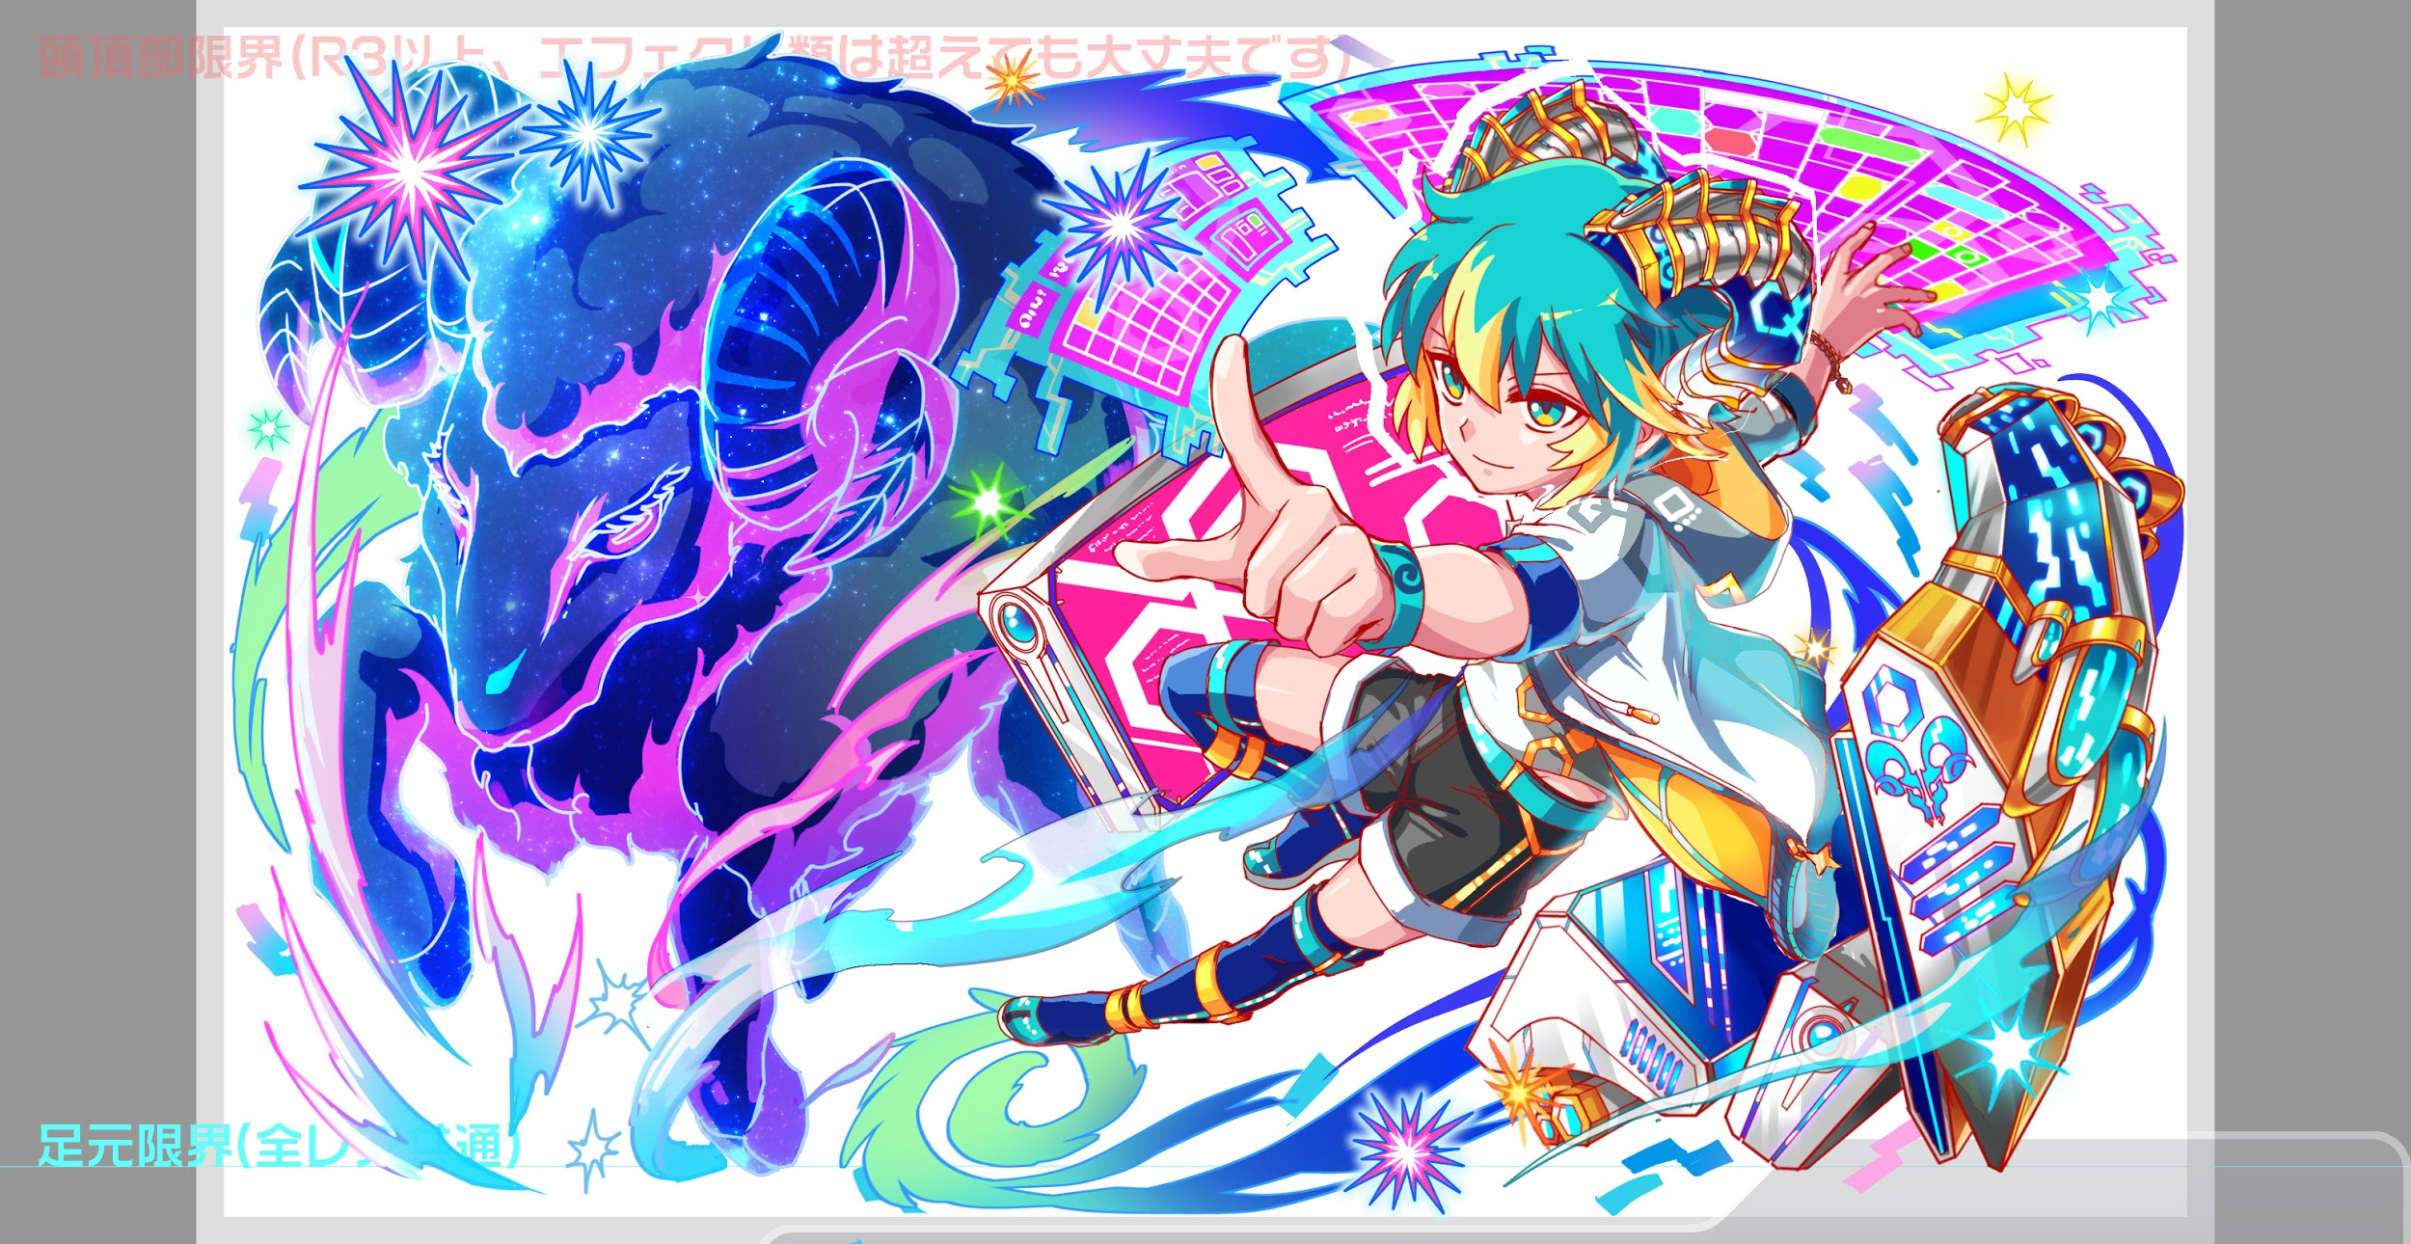
 | 認識合わせ

 |  | クエストの位置づけ |  | ウィザード
 |  | クエストの存在意義 |  | 上級者の遊び場。★６まで育つユニットが手に入る。超上級者はここを周回してバグマのユニットを作る。
 |  | つまり |  | ある程度の難易度を持ちながら、周回のしやすさとのバランスを取りましょう

 | 基本情報

 |  | クエスト名 |  | コルキス襲来！
 |  | 難易度 |  | 超絶級/ウィザード級
 |  | ボスキャラクター名称 |  | コルキス

 |  | ボスキャラクター情報 |  | 青/アニマル/バランス

 |  | ステージギミック |  | 緑パネルが出現しない
 |  | エネミーギミックA |  | プロテクト(ハートパネルをプロテクトする)
 |  | エネミーギミックB |  | 回復力DOWN
 |  | キラー |  | アニマルキラー（パーン・スフィンクスを倒す)
 |  | 対応できるユニット数
 |  | フロア構成要望 |  | 4
 |  | 実現したいユーザー体験 |  | ■要件 ・アストライアーが活躍できるクエストにする →黄属性の他の回復ユニットを殺すマン（アニマルキラー）を入れる。 （清少納言は新キャラなので活躍できても良い） ・アストライアーはHP回復 ・Cスキルで回復力UPも可能 ・アストライアーが居ないと回復が追いつかない ■回復ユニットが活躍できるようにする ・小火力の攻撃を高頻度で行ってくる。 ・グラビティなど、絶対に死なないけど一定ダメージを与えてくる。 ・メインギミックと取られない程度のウィルス ■R6アストライアーのスキル 単体に黄属性の超大ダメージ攻撃+HPを大回復+1ターン黄属性の攻撃力を超大UP ・羊つながりで中ボスにパーンを出したい ・R6アストライアー対抗なので、最近のウィザードほど難しくなくて良い。 敗北時tipsなどで情報がわかればクリアできても良い。 | 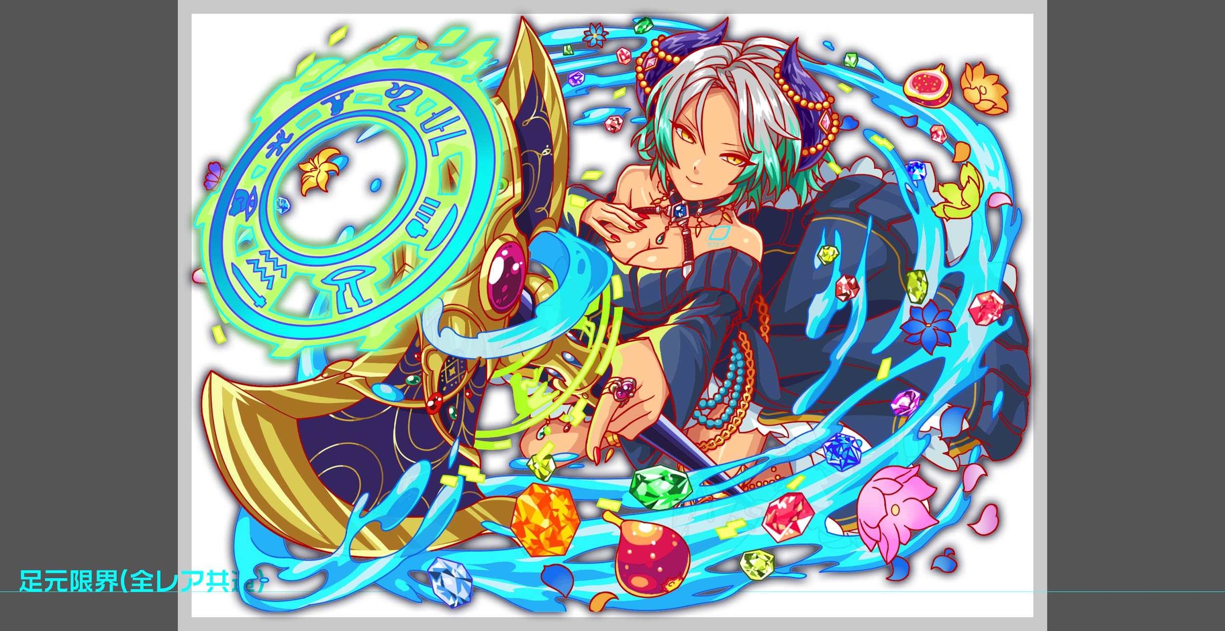
 |  | ステージギミック早見表 (2016/7/4更新) ※パーティの組み方に影響を与える戦略要素 |  | ウィルス / スリープ / スキルバインド / カウンター / 全体攻撃 / 連続攻撃 / パネル変換禁止 / 爆風軽減 / 時限式ダメージパネル / お邪魔パネル / パネルプロテクト / 暗闇 / {赤・青・黄・緑・ハート}無効 / {赤・青・黄・緑・ハート}ドロップDOWN / タップ数変更 / チェーン数変更 / {ヒューマン / アニマル / マシン / ドラゴン / ゴッド / unknown}キラー / {ヒューマン / アニマル / マシン / ドラゴン / ゴッド / unknown}限定 /

 |  | クリア報酬

 |  | 補足

 | 活躍させたいユニット

 |  | ラベル | ユニット名 | 概要コメント
 |  | SS(Level:99) | アストライアー | 単体に黄属性の超大ダメージ攻撃+HPを大回復+1ターン黄属性の攻撃力を超大UP/プロテクトブレイクアビリティ
 |  | S(Level:99) | ヨミ | SCパネルを2つ生成+2ターン種族ゴッドの攻撃力特大UP
 |  | S(Level:99) | 清少納言 | 青パネルをハートパネルに変換+3ターンハートパネル出現率UP+黄属性の防御力を特大UP
 |  | SSS(Level:99) | フーリエ | Cパネルとボムパネルを除く全てのパネルを黄パネルに変換+2ターン黄属性の攻撃力を超大UP

 | フロア構成

 |  | フロア１
 |  | 登場ユニット | 攻撃力 | 概要・行動パターン
 |  | ノエル speed1 | 4000 | 通常攻撃のみ
 |  | ルキフグス speed1 | 4000 | 高確率で3連続攻撃 HP50%以下で全体攻撃
 |  | ノエル speed1 | 4000 | 通常攻撃のみ

 |  | フロア2
 |  | 登場ユニット | 攻撃力 | 概要・行動パターン
 |  | エスタブ speed1 | 7000 | 開幕 状態異常耐性 2ターンごとにハートパネルを2つプロテクト+アニマルキラー HP50%以下で緑パネル8つ生成+クリティカル
 |  | エスタブ2 speed1 | 7000 | 開幕 状態異常耐性 2ターンごとにハートパネルを3つプロテクト+アニマルキラー HP50％以下で予告し、赤パネル吸収攻撃

 |  | フロア3
 |  | 登場ユニット | 攻撃力 | 概要・行動パターン
 |  | パーン speed1 | 5000 | 開幕 永続弱カウンター 高確率でハートパネルを3つプロテクト＋単体攻撃 HP50%以下で攻撃力UP
 |  | パーン2 speed1 | 5000 | 開幕 永続弱カウンター 初手 5ターン 微弱ウィルス 高確率でハートパネルを5つプロテクト＋黄色属性以外キラー HP50%以下で予告し、クリティカル

 |  | フロア4
 |  | 登場ユニット | 攻撃力 | 概要・行動パターン
 |  | コルキス speed1 | 7000 | 開幕 状態異常耐性 3ターンごとに20％グラビティ ５０％の確率でハートパネル8個プロテクト＋単体攻撃 ５０％の確率でハートパネル5個プロテクト＋全体攻撃 HP50%以下で全ての青パネル吸収攻撃 HP50%以下でハートパネルをすべてプロテクト
 |  | コルキス speed1 | 7000 | 開幕 状態異常耐性 初手 永続ハートパネルはプロテクト状態でドロップ（30％の確率） 3ターンごとに30％グラビティ ５０％の確率で3連続攻撃 ５０％の確率で全体攻撃 HP50%以下でハートパネルを全てプロテクト HP50%以下でハートパネルを全てお邪魔パネルに変換

